下水道事業（特環）
地方公営企業の抜本的な改革等の取組状況（令和4年3月31日時点）
地方公営企業の抜本的な改革等の取組状況（令和4年3月31日時点）

団体名 |  |  |  |  | 業種名 |  |  |  |  |  |  | 事業名 |  |  |  |  |  | 施設名

江北町 |  |  |  |  | 下水道事業 |  |  |  |  |  |  | 特定環境保全公共下水道 |  |  |  |  |  | ー

実施状況
実施状況

 | 抜本的な改革の取組

 | 事業廃止 | 民営化・ 民間譲渡 |  | 広域化等 |  | 民間活用 |  |  |  |  |  |  |  |  |  | 現行の経営 体制を継続

 |  |  |  |  |  | 指定管理者 制度 |  |  | 包括的 民間委託 |  | PPP/PFI方式 の活用 |  |  | 地方独立行政法人への移行
 |  |  |  | ●

抜本的な改革の取組状況
抜本的な改革の取組状況

 | 取組事項 |  |  | （下水道事業）広域化等

 |  |  |  |  | （実施類型） |  |  |  |  |  | （取組の概要） |  |  |  |  |  | （実施（予定）時期）
 | 実施済 |  |  |  | 汚水処理施設の統廃合

 |  |  |  |  | 処理場廃止あり |  | 処理場廃止なし

 |  |  |  |  |  |  |  |  |  |  |  |  |  |  |  |  | 年 |  | 月 | 日

 |  |  |  |  | 公共下水･流域下水の統合 |  | 公共下水同士 の統合 |  |  | 集落排水･公共下水との統合 |  |  | 特環下水と公共下水との結合 |  | その他

 |  |  |  |  | 汚泥処理の 共同化 |  | 維持管理・事務 の共同化 |  |  | 最適な汚水処理施設の選択（最適化）
 | 実施予定

 |  |  |  |  | （取組の効果額） |  |  |  |  |  | （取組の効果額内訳）
 |  |  |  |  |  |  |  | 百万円(年)

 |  |  |  |  | （取組の概要） |  |  |  |  |  | （検討状況・課題）
 | 検討中 |  | ● |  | 県内を5ブロックに分割し、ブロック毎に広域化に向けた検討を行っている。 |  |  |  |  |  | 佐賀県生活排水処理広域連携推進協議会で実現可能性について検討中。

下水道事業（農集）
地方公営企業の抜本的な改革等の取組状況（令和4年3月31日時点）
地方公営企業の抜本的な改革等の取組状況（令和4年3月31日時点）

団体名 |  |  |  |  | 業種名 |  |  |  |  |  |  | 事業名 |  |  |  |  |  | 施設名

江北町 |  |  |  |  | 下水道事業 |  |  |  |  |  |  | 農業集落排水施設 |  |  |  |  |  | ー

実施状況
実施状況

 | 抜本的な改革の取組

 | 事業廃止 | 民営化・ 民間譲渡 |  | 広域化等 |  | 民間活用 |  |  |  |  |  |  |  |  |  | 現行の経営 体制を継続

 |  |  |  |  |  | 指定管理者 制度 |  |  | 包括的 民間委託 |  | PPP/PFI方式 の活用 |  |  | 地方独立行政法人への移行
 |  |  |  | ●

抜本的な改革の取組状況
抜本的な改革の取組状況

 | 取組事項 |  |  | （下水道事業）広域化等

 |  |  |  |  | （実施類型） |  |  |  |  |  | （取組の概要） |  |  |  |  |  | （実施（予定）時期）
 | 実施済 |  |  |  | 汚水処理施設の統廃合

 |  |  |  |  | 処理場廃止あり |  | 処理場廃止なし

 |  |  |  |  |  |  |  |  |  |  |  |  |  |  |  |  | 年 |  | 月 | 日

 |  |  |  |  | 公共下水･流域下水の統合 |  | 公共下水同士 の統合 |  |  | 集落排水･公共下水との統合 |  |  | 特環下水と公共下水との結合 |  | その他

 |  |  |  |  | 汚泥処理の 共同化 |  | 維持管理・事務 の共同化 |  |  | 最適な汚水処理施設の選択（最適化）
 | 実施予定

 |  |  |  |  | （取組の効果額） |  |  |  |  |  | （取組の効果額内訳）
 |  |  |  |  |  |  |  | 百万円(年)

 |  |  |  |  | （取組の概要） |  |  |  |  |  | （検討状況・課題）
 | 検討中 |  | ● |  | 県内を5ブロックに分割し、ブロック毎に広域化に向けた検討を行っている。 |  |  |  |  |  | 佐賀県生活排水処理広域連携推進協議会で実現可能性について検討中。

下水道事業（特排）
地方公営企業の抜本的な改革等の取組状況（令和4年3月31日時点）
地方公営企業の抜本的な改革等の取組状況（令和4年3月31日時点）

団体名 |  |  |  |  | 業種名 |  |  |  |  |  |  | 事業名 |  |  |  |  |  | 施設名

江北町 |  |  |  |  | 下水道事業 |  |  |  |  |  |  | 特定地域排水処理施設 |  |  |  |  |  | ー

実施状況
実施状況

 | 抜本的な改革の取組

 | 事業廃止 | 民営化・ 民間譲渡 |  | 広域化等 |  | 民間活用 |  |  |  |  |  |  |  |  |  | 現行の経営 体制を継続

 |  |  |  |  |  | 指定管理者 制度 |  |  | 包括的 民間委託 |  | PPP/PFI方式 の活用 |  |  | 地方独立行政法人への移行
 |  |  |  | ●

抜本的な改革の取組状況
抜本的な改革の取組状況

 | 取組事項 |  |  | （下水道事業）広域化等

 |  |  |  |  | （実施類型） |  |  |  |  |  | （取組の概要） |  |  |  |  |  | （実施（予定）時期）
 | 実施済 |  |  |  | 汚水処理施設の統廃合

 |  |  |  |  | 処理場廃止あり |  | 処理場廃止なし

 |  |  |  |  |  |  |  |  |  |  |  |  |  |  |  |  | 年 |  | 月 | 日

 |  |  |  |  | 公共下水･流域下水の統合 |  | 公共下水同士 の統合 |  |  | 集落排水･公共下水との統合 |  |  | 特環下水と公共下水との結合 |  | その他

 |  |  |  |  | 汚泥処理の 共同化 |  | 維持管理・事務 の共同化 |  |  | 最適な汚水処理施設の選択（最適化）
 | 実施予定

 |  |  |  |  | （取組の効果額） |  |  |  |  |  | （取組の効果額内訳）
 |  |  |  |  |  |  |  | 百万円(年)

 |  |  |  |  | （取組の概要） |  |  |  |  |  | （検討状況・課題）
 | 検討中 |  | ● |  | 県内を5ブロックに分割し、ブロック毎に広域化に向けた検討を行っている。 |  |  |  |  |  | 佐賀県生活排水処理広域連携推進協議会で実現可能性について検討中。

下水道事業（個排）
地方公営企業の抜本的な改革等の取組状況（令和4年3月31日時点）
地方公営企業の抜本的な改革等の取組状況（令和4年3月31日時点）

団体名 |  |  |  |  | 業種名 |  |  |  |  |  |  | 事業名 |  |  |  |  |  | 施設名

江北町 |  |  |  |  | 下水道事業 |  |  |  |  |  |  | 個別排水処理施設 |  |  |  |  |  | ー

実施状況
実施状況

 | 抜本的な改革の取組

 | 事業廃止 | 民営化・ 民間譲渡 |  | 広域化等 |  | 民間活用 |  |  |  |  |  |  |  |  |  | 現行の経営 体制を継続

 |  |  |  |  |  | 指定管理者 制度 |  |  | 包括的 民間委託 |  | PPP/PFI方式 の活用 |  |  | 地方独立行政法人への移行
 |  |  |  | ●

抜本的な改革の取組状況
抜本的な改革の取組状況

 | 取組事項 |  |  | （下水道事業）広域化等

 |  |  |  |  | （実施類型） |  |  |  |  |  | （取組の概要） |  |  |  |  |  | （実施（予定）時期）
 | 実施済 |  |  |  | 汚水処理施設の統廃合

 |  |  |  |  | 処理場廃止あり |  | 処理場廃止なし

 |  |  |  |  |  |  |  |  |  |  |  |  |  |  |  |  | 年 |  | 月 | 日

 |  |  |  |  | 公共下水･流域下水の統合 |  | 公共下水同士 の統合 |  |  | 集落排水･公共下水との統合 |  |  | 特環下水と公共下水との結合 |  | その他

 |  |  |  |  | 汚泥処理の 共同化 |  | 維持管理・事務 の共同化 |  |  | 最適な汚水処理施設の選択（最適化）
 | 実施予定

 |  |  |  |  | （取組の効果額） |  |  |  |  |  | （取組の効果額内訳）
 |  |  |  |  |  |  |  | 百万円(年)

 |  |  |  |  | （取組の概要） |  |  |  |  |  | （検討状況・課題）
 | 検討中 |  | ● |  | 県内を5ブロックに分割し、ブロック毎に広域化に向けた検討を行っている。 |  |  |  |  |  | 佐賀県生活排水処理広域連携推進協議会で実現可能性について検討中。

作成要領
【作成要領】 | 本ファイルにより作成したものが、ホームページに掲載されます。 次の【手順①～⑦】により、作業をお願いします。

【手順①】 事業ごとに作成した、「調査票.xlsx」ファイルの「公開用シート」を開き、全体をコピーする。

【手順②】 「公開用.xlsx」（本ファイル）の「公開用シート」に貼り付ける。

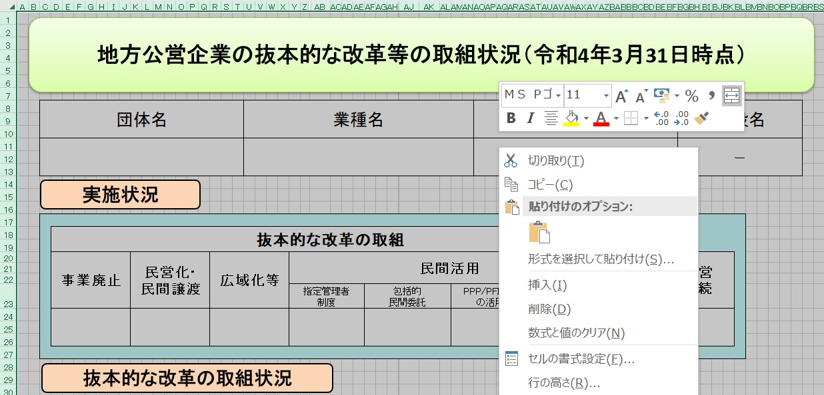
【手順③】 公開用シートに貼り付けたデータについて、再度、全体をコピーする。

【手順④】 コピーしたデータを、「形式を選択して貼り付け」→「値を貼り付け」で、そのまま貼り付ける。
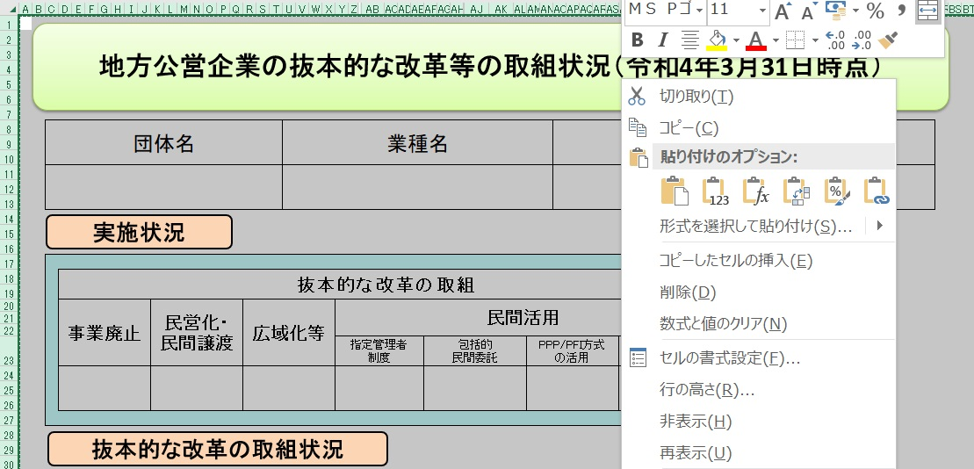

【手順⑤】 「該当の無い取組状況」となっている「行」を、全て削除する。

【手順⑥】 セル内に回答が収まらない場合には、適宜、該当行の幅変更を行う。

【手順⑦】 本ファイルの、「作成要領」から「（例３）０項目」までの４つのシートを削除する。

（例１）取組項目
地方公営企業の抜本的な改革等の取組状況（令和4年3月31日時点）

団体名 |  |  |  |  | 業種名 |  |  |  |  | 事業名 |  |  |  |  | 施設名

 |  |  |  |  | 水道事業 |  |  |  |  | ― |  |  |  |  | ―

実施状況

 | 抜本的な改革の取組

 | 事業廃止 | 民営化・ 民間譲渡 |  | 広域化等 |  | 民間活用 |  |  |  |  |  |  | 現行の経営 体制を継続

 |  |  |  |  |  | 指定管理者 制度 |  | 包括的 民間委託 | PPP/PFI方式 の活用 |  | 地方独立行政法人への移行
 | 〇

抜本的な改革の取組状況

 | 取組事項 |  |  | 事業廃止

 |  |  |  |  | （取組の概要） |  |  |  | （全部と一部の別） |  |  |  |  | （実施（予定）時期）
 | 実施済 |  | 〇 |  | 例 |  |  |  | 全部廃止 |  |  | 一部廃止 |  | 令和

 |  |  |  |  |  |  |  |  |  |  |  | 〇
 |  |  |  |  |  |  |  |  |  |  |  |  |  | 3 |  | 7 | 1

 |  |  |  |  |  |  |  |  |  | ①診療所化・介護施設化
 |  |  |  |  |  |  |  |  |  | ②簡易水道事業の飲料水供給施設化 |  |  |  | 年 |  | 月 | 日
 | 実施予定 |  |  |  |  |  |  |  |  | ③事業目的の完了 完了）による廃止
 |  |  |  |  |  |  |  |  |  | ④民営化・民間譲渡による廃止
 |  |  |  |  |  |  |  |  |  | ⑤広域化による廃止
 |  |  |  |  |  |  |  |  |  | ⑥その他

 |  |  |  |  | （取組の効果額） |  |  |  | （取組の効果額内訳）
 |  |  |  |  | 120 |  | 百万円(年) |  | ①建設改良費 年▲10 ②人件費 年▲30 ③維持管理費 年▲30 ④委託費 年▲50 計 年▲120

 |  |  |  |  | （取組の概要） |  |  |  | （検討状況・課題）
 | 検討中

（例２）取組２項目
地方公営企業の抜本的な改革等の取組状況（令和4年3月31日時点）

団体名 |  |  |  |  | 業種名 |  |  |  |  |  | 事業名 |  |  |  |  | 施設名

 |  |  |  |  | 水道事業 |  |  |  |  |  | ― |  |  |  |  | ―

実施状況

 | 抜本的な改革の取組

 | 事業廃止 | 民営化・ 民間譲渡 |  | 広域化等 |  | 民間活用 |  |  |  |  |  |  |  | 現行の経営 体制を継続

 |  |  |  |  |  | 指定管理者 制度 |  |  | 包括的 民間委託 | PPP/PFI方式 の活用 |  | 地方独立行政法人への移行
 |  |  |  | 〇 |  | 〇

抜本的な改革の取組状況

 | 取組事項 |  |  | （水道事業）広域化等

 |  |  |  |  | （実施類型） |  |  |  |  | （取組の概要及び効果） |  |  |  |  | （実施（予定）時期）
 | 実施済 |  | 〇 |  | 事業統合 |  | 施設の 共同設置 |  |  | 例 |  |  |  |  | 令和

 |  |  |  |  | 〇
 |  |  |  |  |  |  |  |  |  |  |  |  |  |  | 3 |  | 7 | 1

 |  |  |  |  | 施設管理の 共同化 |  | 管理の一体化
 | 実施予定
 |  |  |  |  |  |  |  |  |  |  |  |  |  |  | 年 |  | 月 | 日

 |  |  |  |  | （取組の効果額） |  |  |  |  | （取組の効果額内訳）
 |  |  |  |  | 120 |  |  | 百万円(年) |  | ①建設改良費 年▲10 ②人件費 年▲30 ③維持管理費 年▲30 ④委託費 年▲50 計 年▲120

 |  |  |  |  | （取組の概要） |  |  |  |  | （検討状況・課題）
 | 検討中

 | 取組事項 |  |  | 民間活用（指定管理者制度）

 |  |  |  |  | （取組の概要及び効果） |  |  |  |  | （方式） |  |  |  |  | （実施（予定）時期）
 | 実施済 |  |  |  | 例 |  |  |  |  | 代行制 |  |  | 利用料金制 |  | 令和

 |  |  |  |  |  |  |  |  |  | 〇 |  |  |  |  | 4 |  | 7 | 1

 | 実施予定 |  | 〇
 |  |  |  |  |  |  |  |  |  |  |  |  |  |  | 年 |  | 月 | 日

 |  |  |  |  | （取組の効果額） |  |  |  |  | （取組の効果額内訳）
 |  |  |  |  | 80 |  |  | 百万円(年) |  | ①建設改良費 年▲10 ②人件費 年▲20 ③維持管理費 年▲30 ④委託費 年▲20 計 年▲80

 |  |  |  |  | （取組の概要） |  |  |  |  | （検討状況・課題）
 | 検討中

（例３）0項目（現経営継続）
地方公営企業の抜本的な改革等の取組状況（令和4年3月31日時点）

団体名 |  |  |  | 業種名 |  |  |  | 事業名 |  |  | 施設名

 |  |  |  | 水道事業 |  |  |  | ― |  |  | ―

実施状況

 | 抜本的な改革の取組

 | 事業廃止 | 民営化・ 民間譲渡 | 広域化等 |  | 民間活用 |  |  |  |  | 現行の経営 体制を継続

 |  |  |  |  | 指定管理者 制度 | 包括的 民間委託 | PPP/PFI方式 の活用 |  | 地方独立行政法人への移行
 |  |  |  |  |  |  |  |  |  | 〇

現行の経営体制・手法を継続する理由、今後の方向性

抜本的な改革に取り組まず、現行の経営体制・手法を継続する理由及び現在の経営状況・経営戦略等における中長期的な将来見通しを踏まえた、今後の経営改革の方向性

 | 例

